3
Descripción de la plantilla: Se genera órden de pago(oxxo)

Ezkommerce: Tu ficha de pago en Oxxo Pay esta lista

 | Hola : | ( Nombre de usuario )

El monto de tu transacción en Ezkommerce ha sido confirmado. Para continuar, es necesario que realices el pago con la ficha de pago de Ezkommerce, aquí enviamos tu ficha de pago en Oxxo Pay

 | Transaccion : |  | ( número de transacción )

 | Monto de la operación: |  |  | ( monto de la operación ) ( MONEDA )

 | Vendedor : |  | ( Nombre de vendedor )
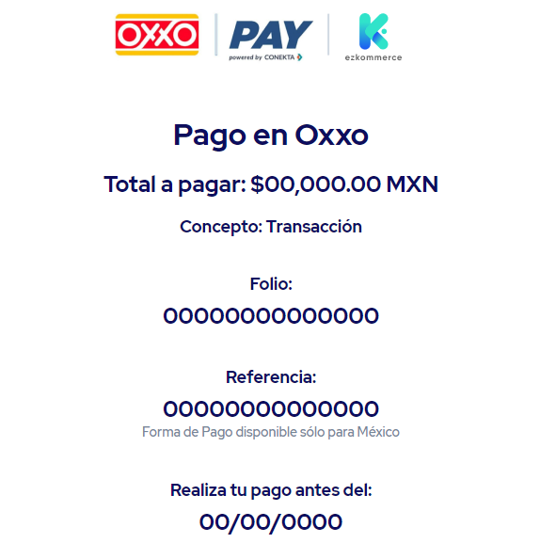

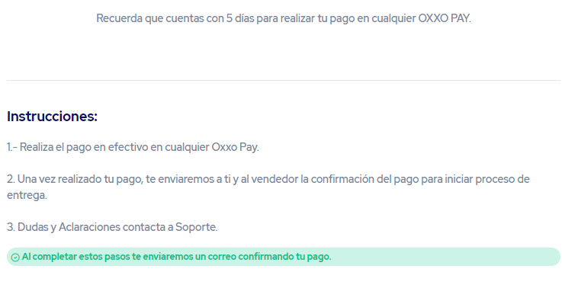

Ezkommerce te ayuda a que tus transacciones sean seguras y exitosas.

Dudas o aclaraciones contacta a soporte enviando un correo a soporte@ezkommerce.com o desde el chat de Ezkommerce en la app Smattcom

Consulta términos y condiciones, así como nuestro aviso de privacidad

4
Descripción de la plantilla: Se genera órden de pago(spei)

Ezkommerce: Tu ficha de pago por Spei esta lista

 | Hola : | ( Nombre de usuario )

El monto de tu transacción en Ezkommerce ha sido confirmado. Para continuar, es necesario que realices el pago con la ficha de pago de Ezkommerce, aquí enviamos tu ficha de pago por SPEI

 | Transaccion : |  | ( número de transacción )

 | Monto de la operación: |  |  | ( monto de la operación ) ( MONEDA )

 | Vendedor : |  | ( Nombre de vendedor )

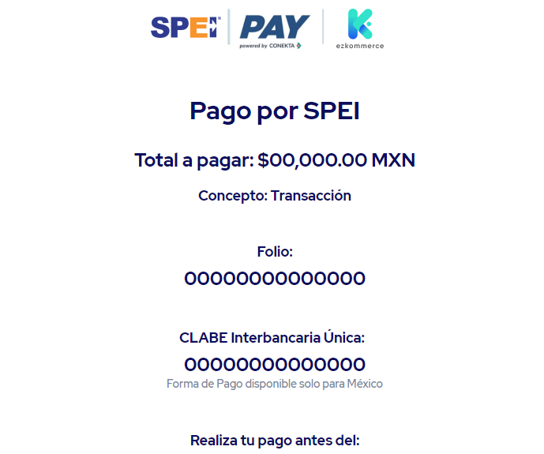

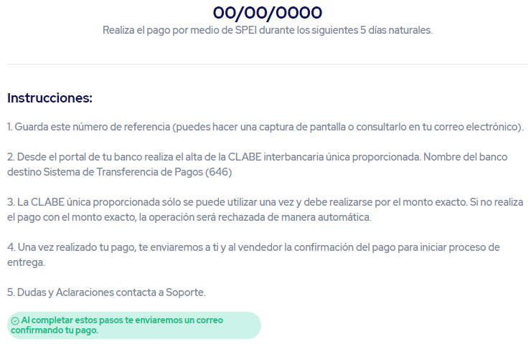

Ezkommerce te ayuda a que tus transacciones sean seguras y exitosas.

Dudas o aclaraciones contacta a soporte enviando un correo a soporte@ezkommerce.com o desde el chat de Ezkommerce en la app Smattcom

Consulta términos y condiciones, así como nuestro aviso de privacidad

5
Descripción de la plantilla: Se genera órden de pago(extrangero). Comprador Mexicano

Ezkommerce: Tu ficha de pago por Spei esta lista

 | Hola : | ( Nombre de usuario )

El monto de tu transacción en Ezkommerce ha sido confirmado. Para continuar, es necesario que realices el pago con la ficha de pago de Ezkommerce, aquí enviamos tu ficha de pago por SPEI

 | Transaccion : |  | ( número de transacción )

 | Vendedor : |  | ( Nombre de vendedor )

 | Monto de la operación: |  |  | ( monto de la operación ) ( MONEDA )

 | Tipo de cambio vigente: |  |  | $ 00.00 MXN por USD

 | Monto de pago en MXN: |  |  | ( monto de la operación en MXN) ( MONEDA )

Importante: El pago debe realizarse antes de transcurrir 24 Hrs hábiles después de haber generado la ficha de pago.
Posterior a esta fecha, debes generar una nueva ficha de pago con el tipo de cambio vigente

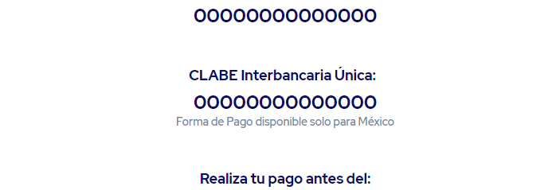

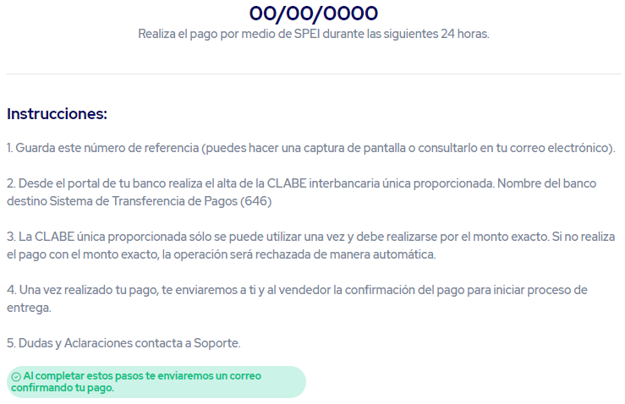

Ezkommerce te ayuda a que tus transacciones sean seguras y exitosas.

Transacciones con el extranjero
Las Transacciones cuyo origen es en pesos mexicanos MXN y por la operación requieren salir al extranjero en una moneda
equivalente a dólares USD, deberán contemplar que la transferencia de recursos se hará hasta que ambas partes hayan confirmado
la instrucción de pago posterior a la entrega de mercancía, por lo que los recursos retenidos permanecerán en pesos MXN hasta que
se deba girar la instrucción en dólares USD hacia el extranjero.

Para este tipo de operaciones se recomienda tener en cuenta las diferencias por la paridad cambiaria que exista entre la fecha
de declaración del monto a pagar y la fecha de transferencia de recursos. Leer apartado completo, importante

Dudas o aclaraciones contacta a soporte enviando un correo a soporte@ezkommerce.com o desde el chat de Ezkommerce en la app Smattcom

Consulta términos y condiciones, así como nuestro aviso de privacidad

5.5
Descripción de la plantilla: Se genera órden de pago(extrangero). Comprador Foráneo

Ezkommerce: Tu ficha de pago por Transferencia esta lista

 | Hola : | ( Nombre de usuario )

El monto de tu transacción en Ezkommerce ha sido confirmado. Para continuar, es necesario que realices el pago con la ficha de pago de Ezkommerce, aquí enviamos tu ficha de pago para realizar la transferencia internacional

 | Transaccion : |  | ( número de transacción )

 | Vendedor : |  | ( Nombre de vendedor )

 | Monto de la operación: |  |  | ( monto de la operación ) ( MONEDA )

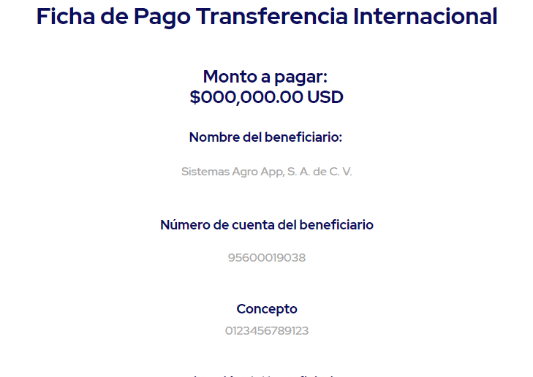

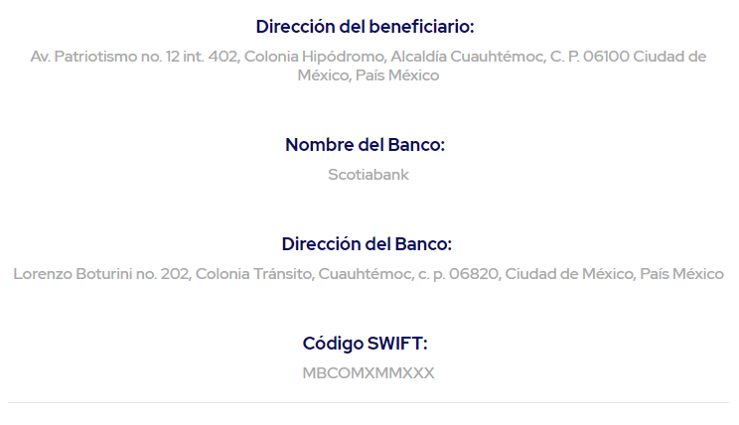

Ezkommerce te ayuda a que tus transacciones sean seguras y exitosas.

Transacciones internacionales
Las Transacciones con traspasos internacionales pueden generar cargos extras por recepción de recursos, devoluciones
o cancelaciones. El monto de la Operación se fija en dólares USD, por lo que es recomendable tener en cuenta las variaciones de la
paridad cambiaria entre la fecha de pago y la fecha en la que las partes solicitan liberar los recursos en caso de tener una moneda base distinta.

Dudas o aclaraciones contacta a soporte enviando un correo a soporte@ezkommerce.com o desde el chat de Ezkommerce en la app Smattcom

Consulta términos y condiciones, así como nuestro aviso de privacidad

12
Descripción de la plantilla : Instrucción de pago recibida. Importante confirmar por ambas partes

Ezkommerce. ¡Importante! Comprador/Vendedor ha enviado instrucción de pago de tu Transacción. Es necesaria la confirmación de ambas partes

 | Hola : | ( Nombre de usuario )

Hemos detectado que el producto ya ha sido entregado y que el COMPRADOR/VENDEDOR ha enviado una instrucción de pago de tu transacción. Para poder realizar la Orden de Pago, es necesario la confirmación de ambas partes.

 | Transaccion : |  | ( número de transacción )

 | Monto de la operación: |  |  | ( monto de la operación ) ( MONEDA )

 | Comprador : |  | ( Nombre de usuario )

 | Vendedor : |  | ( Nombre de vendedor )

Instrucción recibida:

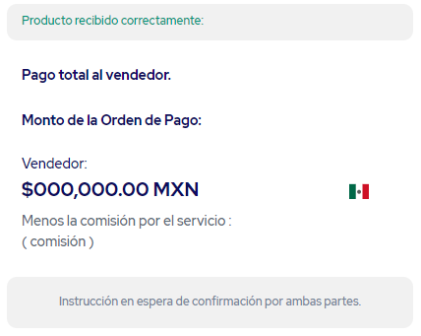
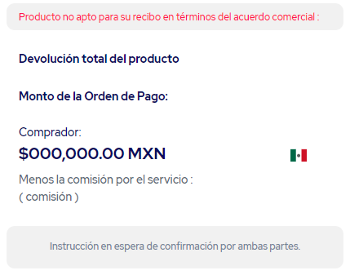
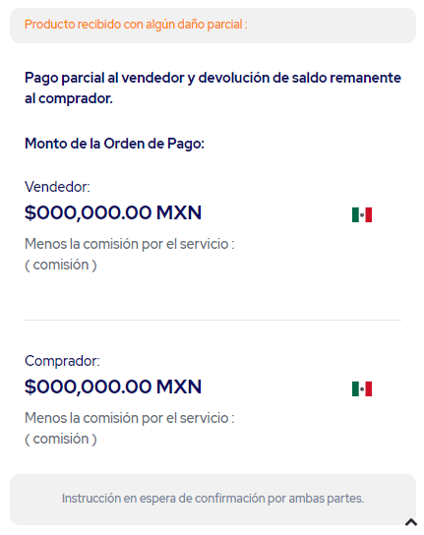

Una vez recibida la confirmación de la Instrucción de pago, Ezkommerce dispersará los recursos al día siguiente hábil. Sin embargo, si no se recibe dicha confirmación, Ezkommerce dispone de un plazo máximo de 15 días hábiles para poder recibir dicho acuerdo, de lo contrario, se procederá a realizar la disperción de los recursos tomando en cuenta los siguientes criterios:

1.- En caso de no recibir ninguna instrucción de ninguna de las partes, se procede a realizar el pago al vendedor
sobre el producto entregado, dando por hecho que al no recibir queja alguna, se da por entendido que el producto
fue recibido a entera satisfacción.
2.- Si se recibe una instrucción de Pago por alguna de las partes, se procede a efectuar dicha instrucción en caso de no
recibir la confirmación de la contraparte en el plazo máximo estipulado.
3.- Si se reciben diferentes instrucciones de Pago, se procederá a realizar la última instucción recibida por alguna de las partes
y que ésta no haya tenido alguna contestación por la contraparte en el plazo máximo estipulado.

Recuerda que la instrucción de pago debe ser una resolución negociada entre las partes.
Si requieres apoyo para el manejo de controversias puedes solicitar un verificador de producto o consulta el apartado de
¿qué hacer en caso de una controversia?
Ezkommerce te ayuda a que tus transacciones sean seguras y exitosas.

Dudas o aclaraciones contacta a soporte enviando un correo a soporte@ezkommerce.com o desde el chat de Ezkommerce en la app Smattcom

Consulta términos y condiciones, así como nuestro aviso de privacidad

13
Descripción de la plantilla : Instrucción de pago confirmada por ambas partes, pago total a vendedor.
Dirigo a : comprador
Ezkommerce. Instrucción de Pago de tu Transacción confirmada

 | Hola : | ( Nombre de usuario )

Hemos recibido la confirmación sobre la instrucción de Pago de tu Transacción con Ezkommerce.

 | Transaccion : |  | ( número de transacción )

 | Monto de la operación: |  |  | ( monto de la operación ) ( MONEDA )

 | Comprador : |  | ( Nombre de usuario )

 | Vendedor : |  | ( Nombre de vendedor )

Instrucción recibida:

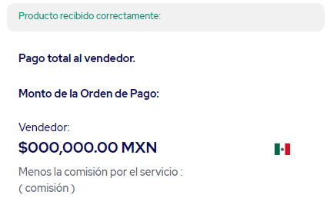

Una vez recibida la confirmación de la Instrucción de pago, Ezkommerce dispersará los recursos al día siguiente hábil.

Es necesario se emitan los comprobantes fiscales correspondientes a la operación:

Revisa tus comprobantes fiscales de la operación desde tu transacción en la App Smattcom

Gracias por utilizar los servicios de Ezkommerce

Ezkommerce te ayuda a que tus transacciones sean seguras y exitosas.

Dudas o aclaraciones contacta a soporte enviando un correo a soporte@ezkommerce.com o desde el chat de Ezkommerce en la app Smattcom

Consulta términos y condiciones, así como nuestro aviso de privacidad

13.2
Descripción de la plantilla : Instrucción de pago confirmada por ambas partes, pago distribuido a vendedor y comprador.
Dirigo a : comprador
Ezkommerce. Instrucción de Pago de tu Transacción confirmada

 | Hola : | ( Nombre de usuario )

Hemos recibido la confirmación sobre la instrucción de Pago de tu Transacción con Ezkommerce.

 | Transaccion : |  | ( número de transacción )

 | Monto de la operación: |  |  | ( monto de la operación ) ( MONEDA )

 | Comprador : |  | ( Nombre de usuario )

 | Vendedor : |  | ( Nombre de vendedor )

Instrucción recibida:
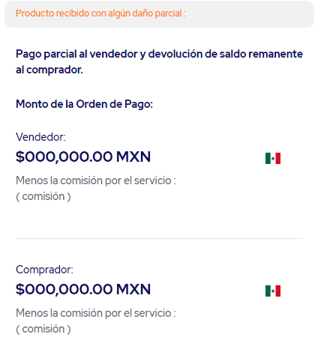

Una vez recibida la confirmación de la Instrucción de pago, Ezkommerce dispersará los recursos al día siguiente hábil.

Es necesario se emitan los comprobantes fiscales correspondientes a la operación:

Revisa tus comprobantes fiscales de la operación desde tu transacción en la App Smattcom

Gracias por utilizar los servicios de Ezkommerce

Ezkommerce te ayuda a que tus transacciones sean seguras y exitosas.

Dudas o aclaraciones contacta a soporte enviando un correo a soporte@ezkommerce.com o desde el chat de Ezkommerce en la app Smattcom

Consulta términos y condiciones, así como nuestro aviso de privacidad

13.5
Descripción de la plantilla : Instrucción de pago confirmada por ambas partes, pago al comprador por devolución total
Dirigo a : comprador y vendedor
Ezkommerce. Instrucción de Pago de tu Transacción confirmada

 | Hola : | ( Nombre de usuario )

Hemos recibido la confirmación sobre la instrucción de Pago de tu Transacción con Ezkommerce.

 | Transaccion : |  | ( número de transacción )

 | Monto de la operación: |  |  | ( monto a pagar al comprador ) ( MONEDA )

 | Comprador : |  | ( Nombre de usuario )

 | Vendedor : |  | ( Nombre de vendedor )

Instrucción recibida:

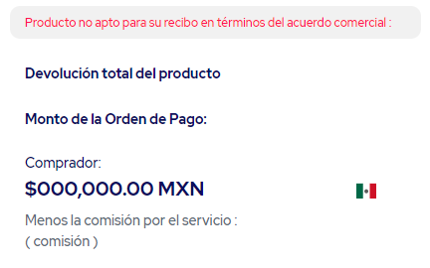

Una vez recibida la confirmación de la Instrucción de pago, Ezkommerce dispersará los recursos al día siguiente hábil.

Revisa tus comprobantes fiscales de la operación desde tu transacción en la App Smattcom

Gracias por utilizar los servicios de Ezkommerce

Ezkommerce te ayuda a que tus transacciones sean seguras y exitosas.

Dudas o aclaraciones contacta a soporte enviando un correo a soporte@ezkommerce.com o desde el chat de Ezkommerce en la app Smattcom

Consulta términos y condiciones, así como nuestro aviso de privacidad

